Sheet1
Mandag | Tirsdag | Onsdag | Torsdag | Fredag | Lørdag | Søndag
2018-04-23 | 2018-04-24 | 2018-04-25 | 2018-04-26 | 2018-04-27 | 2018-04-28 | 2018-04-29
2018-04-30 | 2018-05-01 | 2018-05-02 | 2018-05-03 | 2018-05-04 | 2018-05-05 | 2018-05-06
2018-05-07 | 2018-05-08 | 2018-05-09 | 2018-05-10 | 2018-05-11 | 2018-05-12 | 2018-05-13
2018-05-14 | 2018-05-15 | 2018-05-16 | 2018-05-17 | 2018-05-18 | 2018-05-19 | 2018-05-20
2018-05-21 | 2018-05-22 | 2018-05-23 | 2018-05-24 | 2018-05-25 | 2018-05-26 | 2018-05-27
2018-05-28 | 2018-05-29 | 2018-05-30 | 2018-05-31 | 2018-06-01 | 2018-06-02 | 2018-06-03
2018-06-03 | 2018-06-04 | 2018-06-05 | 2018-06-06 | 2018-06-07 | 2018-06-08 | 2018-06-09

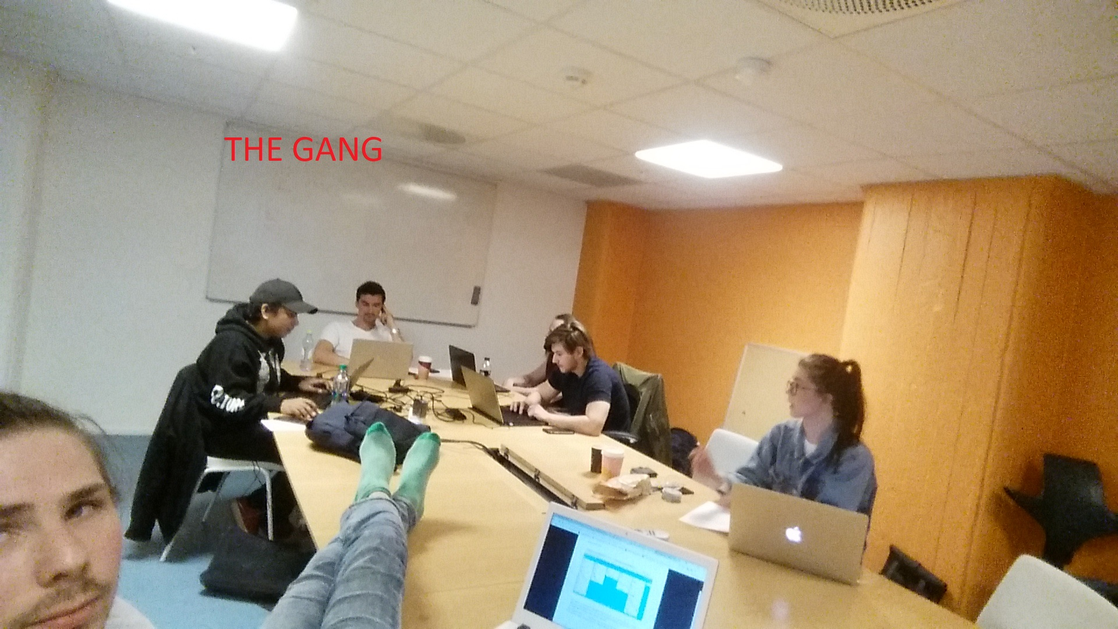

 |  | We always meet at 09:00!

 | Yellow: Optional
 | Green: Required

